Notice
 |  | Format sémantique B2B (Flux 1)

Présentation de la structure des fichiers

Ce document est structuré en plusieurs onglets : - L'onglet "Notice" - L'onglet "Version" qui permet de consulter les changements pour chaque version livrée - Les onglets dédiés aux différents formats sémantiques (UBL / CII) des données règlementaires (Flux 1)

 | Colonne A "ID" : indique l'identifiant d’un champ permettant de l’identifier de façon unique afin d’en suivre les évolutions. L'ID ne doit pas être modifié.

 | Colonne B "Cardinalité" : indique le nombre possible d'occurrences d'une donnée. S Si la cardinalité d’une donnée est de « 1..1 » ou de « 1..n », la donnée doit obligatoirement figurer sur la facture. Si la cardinalité d’une donnée est de « 0..1 » ou de « 0..n », la donnée est facultative (à l’exception des données pour lesquelles certaines règles de gestion les rendent obligatoires). Remarque : Le 1 après « .. » précise que la donnée ne sera présente qu’une seule fois sur la facture. Le n après « .. » précise que la donnée peut être répétée à l’infini. Par ailleurs, si un bloc a en en-tête une cardinalité « 0..1 » ou « 0..n » et que les données contenues dans ce bloc ont une cardinalité « 1..1 », ces données ne seront obligatoires qu’à condition que le bloc en en-tête soit renseigné.

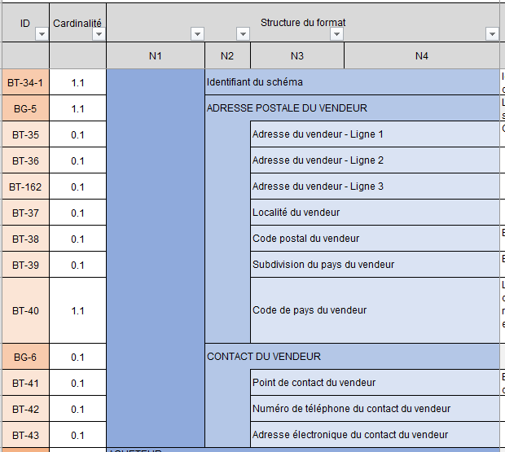
 | Colonnes C à F "Structure du format" : présentent l'arborescence du format sémantique.
 | Les données sont regroupées en blocs, pouvant eux-mêmes être regroupés en bloc : l'ensemble constitue le format sémantique.

 |  |  | Par exemple le format de la consultation est constitué de six blocs, contenant des données ou des sous-blocs de données, jusqu'à quatre niveaux d'arborescence. Les blocs regroupant les données sont identifiés par un ID sous la forme BG (Business Group) tandis que les données sont identifiées par un ID sous la forme BT (Business Term).

 | Colonnes G et H "Path de la norme" : indiquent le path de la norme de la donnée

 | Colonnes I et J "Type logique" et "Longueur" : indiquent les caractéristiques de chaque donnée. Liste de valeur type logique : Booléen, Date, identifiant, liste, nombre, texte etc.

 | Colonne K "Liste valeurs & Nomenclatures" : indique dans le cas d’une donnée de type « liste » l’ensemble des valeurs possibles. Les valeurs sont détaillées dans l'onglet l'Annexe 7 - Règles de gestion. Dans certain cas, une règle de gestion peut restreindre les valeurs

 | Colonne L "Régle de gestion à respecter" : indique la ou les régles de chaque donnée.

 | Colonne M "Définition métier" : indique la définition métier de chaque donnée.

 | Colonne N "Note d'usage EN16931" : Indique l'utilisation dans la norme

 | Colonne O "Trajectoire" qui précise si la donnée est attendue en trajectoire de démarrage ou en trajectoire cible

 | Colonnes P et Q : "Règles générique EDI PPF" & "Règles synthaxique EDI PPF" : ce sont les règles de gestion spécifiques. Chaque rège de gestion est codifiée et détaillée dans l'Annexe 7 - Règles de gestion. Codification des règles de gestion: - G : Règles appliquées pour l’ensemble des formats de flux - S : Règles syntaxiques - P : Règle de préconisations, c’est-à-dire des bonnes pratiques à respecter mais qui ne conduisent pas, si elles ne le sont pas, au rejet du flux
 | Colonne R : "Profil XSD (Base)" : Permet d'identifier les balises qui sont contrôlées dans les contrôles applicatifs pour la trajectoire de "DEMARRAGE"

 | Colonne S : "Profil XSD (Full)" : Permet d'identifier les balises qui sont contrôlées dans les contrôles applicatifs pour la trajectoire de "CIBLE"

 | Colonne T "Commentaire"

